주도주
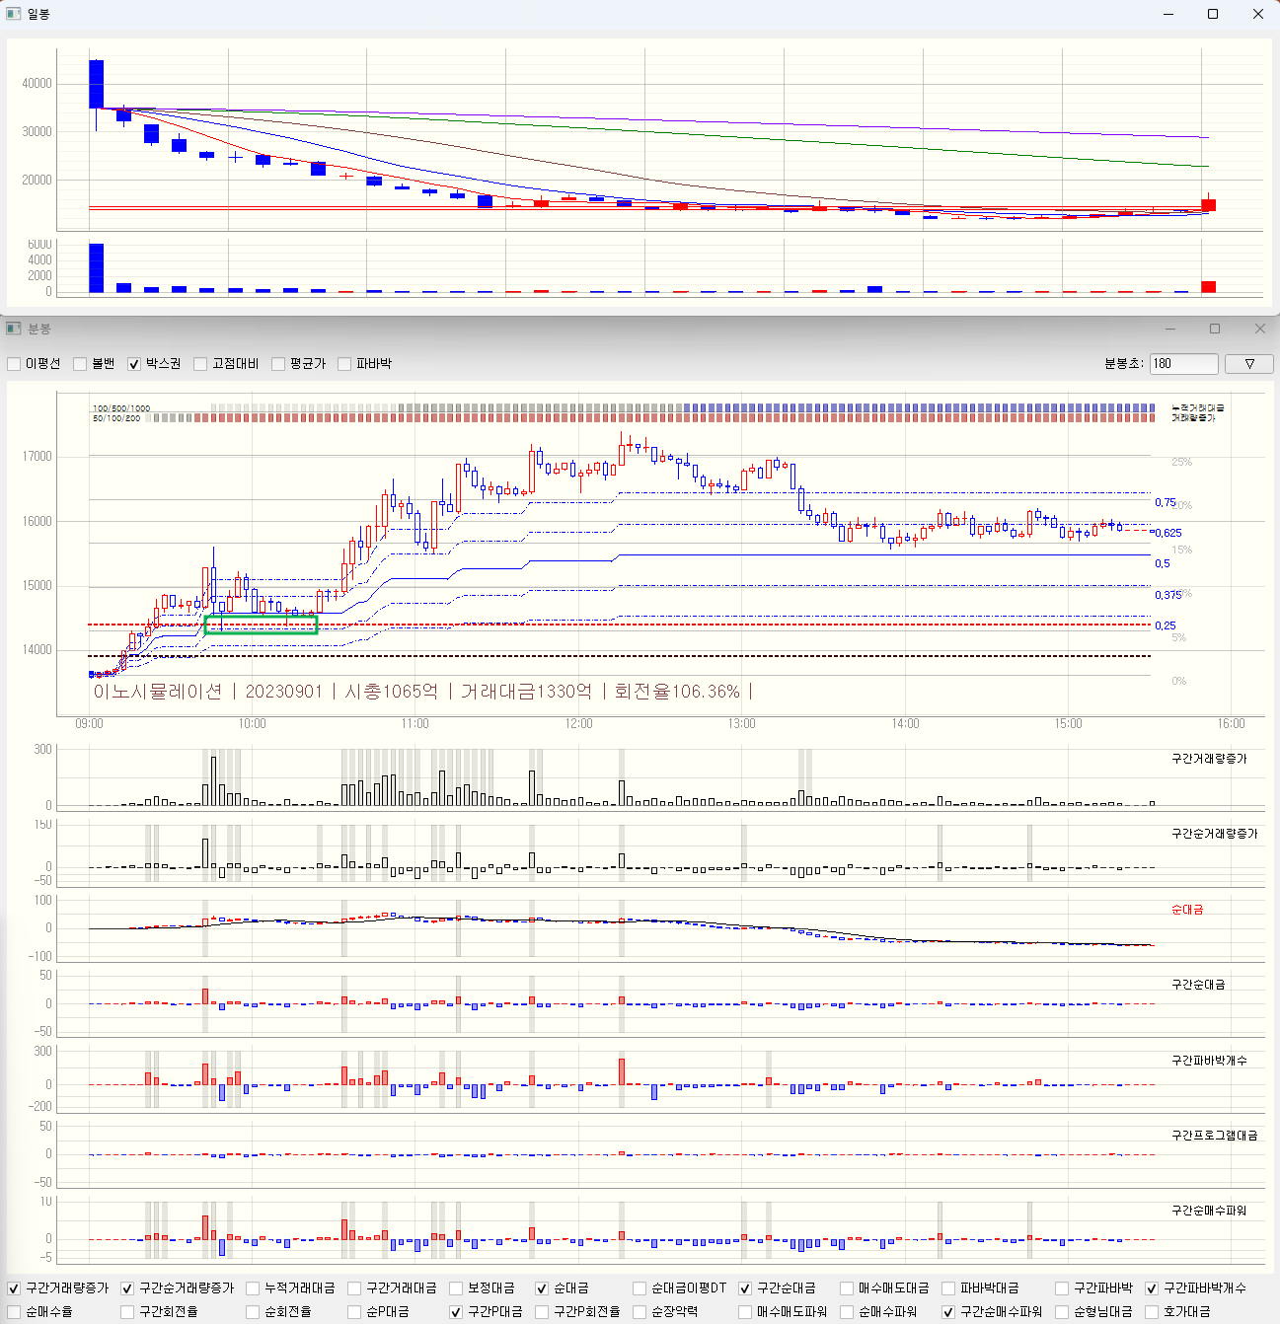
당일주도주
기준봉 | 거래량증가
 | 순거래대금 증가율
 | 파바박 100회
 | 거래대금 매우 중요 (1000억이상)
 | 전고점 돌파
주의점 | 피뢰침 조심 (유지력이 괜찮은지?)
 | 각도가 너무 급한건 거르는게 좋음
 | 갭뜨면서 매도 터지면서 빠지는 것 주의
매수전략 | 전고점 눌림 매수
손절 | -3퍼?
익절 | 거래대금 터질때

소형|주도주
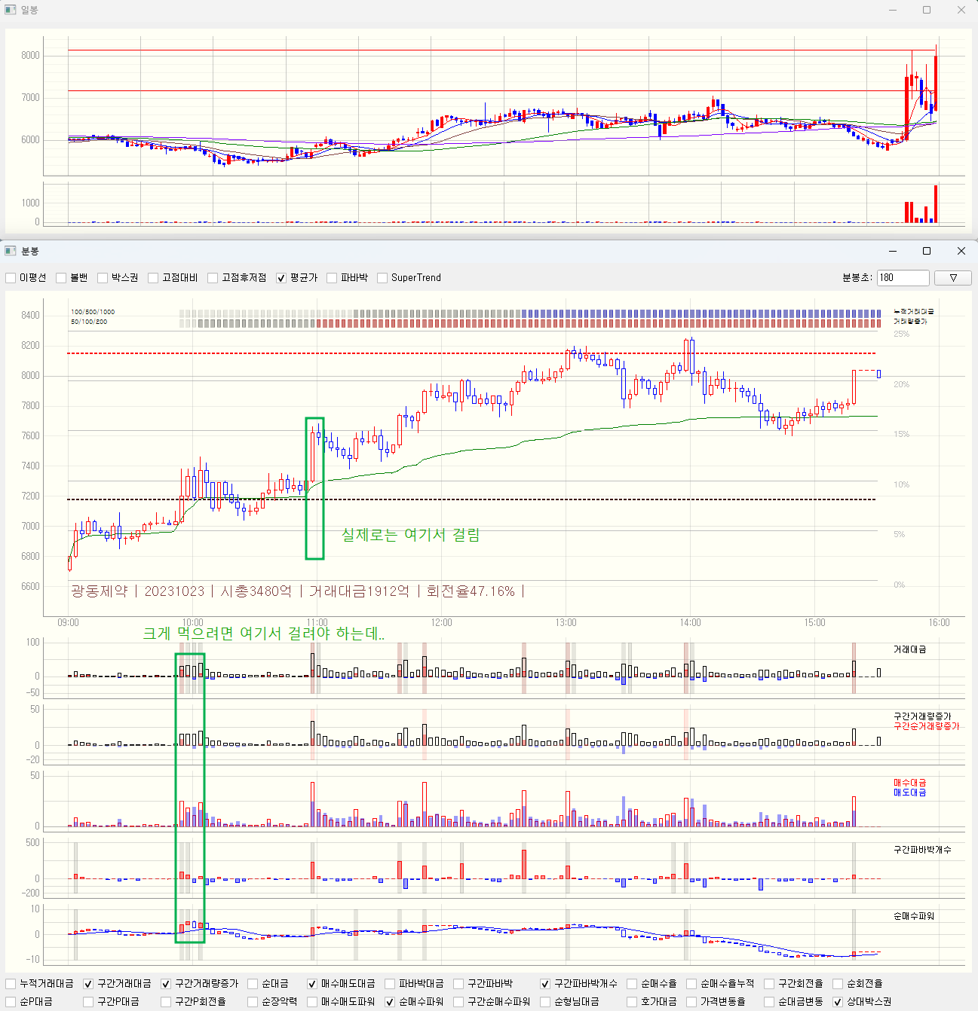
소형주 주도주
기준봉 | 파바박 50회
 | 순대금증가량
 | 거래대금50억 (주도주에서 놀자)
 | 호가대금 중요
주의점 | 피뢰침 조심 (유지력이 괜찮은지?)
 | 갭으로 돌파는 패스
매수전략1 | 9시15분 이전

매수전략2 | 수퍼트렌트 만들어보자 -> 만들긴했는데, 애매함. 단타를 추세 먹기는 쉽지 않아서

손절 | -3퍼
익절 | 더 이상 안살때 -> 구체화 필요

소형|아침
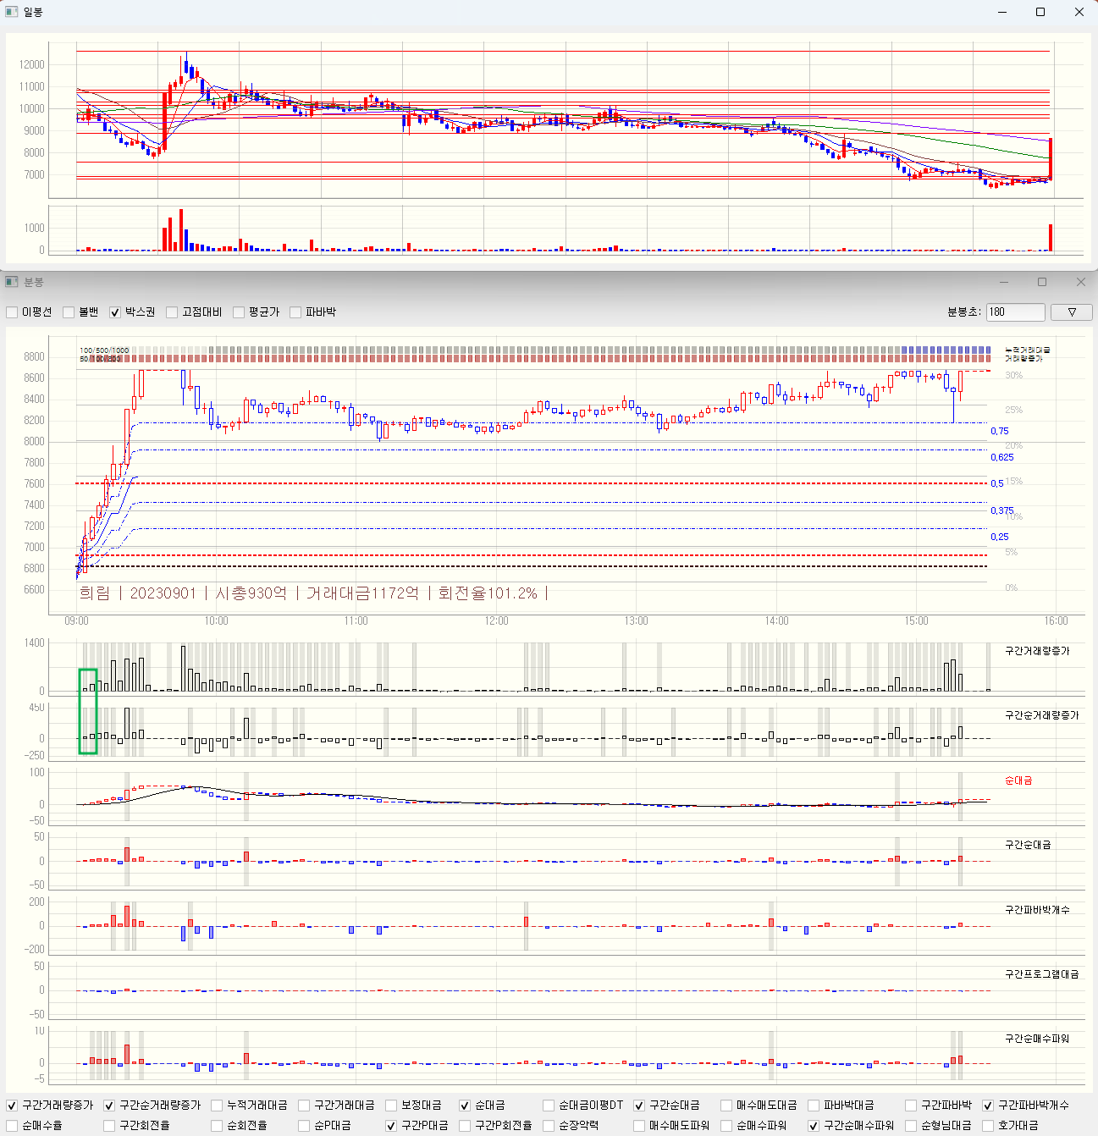
소형주 아침 무지성 매수
기준봉 | 거래량증가
 | 순거래대금 증가율
 | 파바박 100회
주의점 | 피뢰침 조심 (유지력이 괜찮은지?)
 | 각도가 너무 급한건 거르는게 좋음
 | 갭뜨면서 매도 터지면서 빠지는 것 주의
매수전략 | 9시15분 이전
손절 | 첫봉 저점 깰때
익절 | 10시

갭
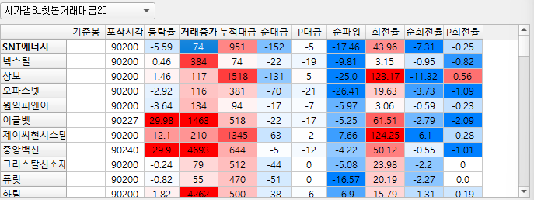
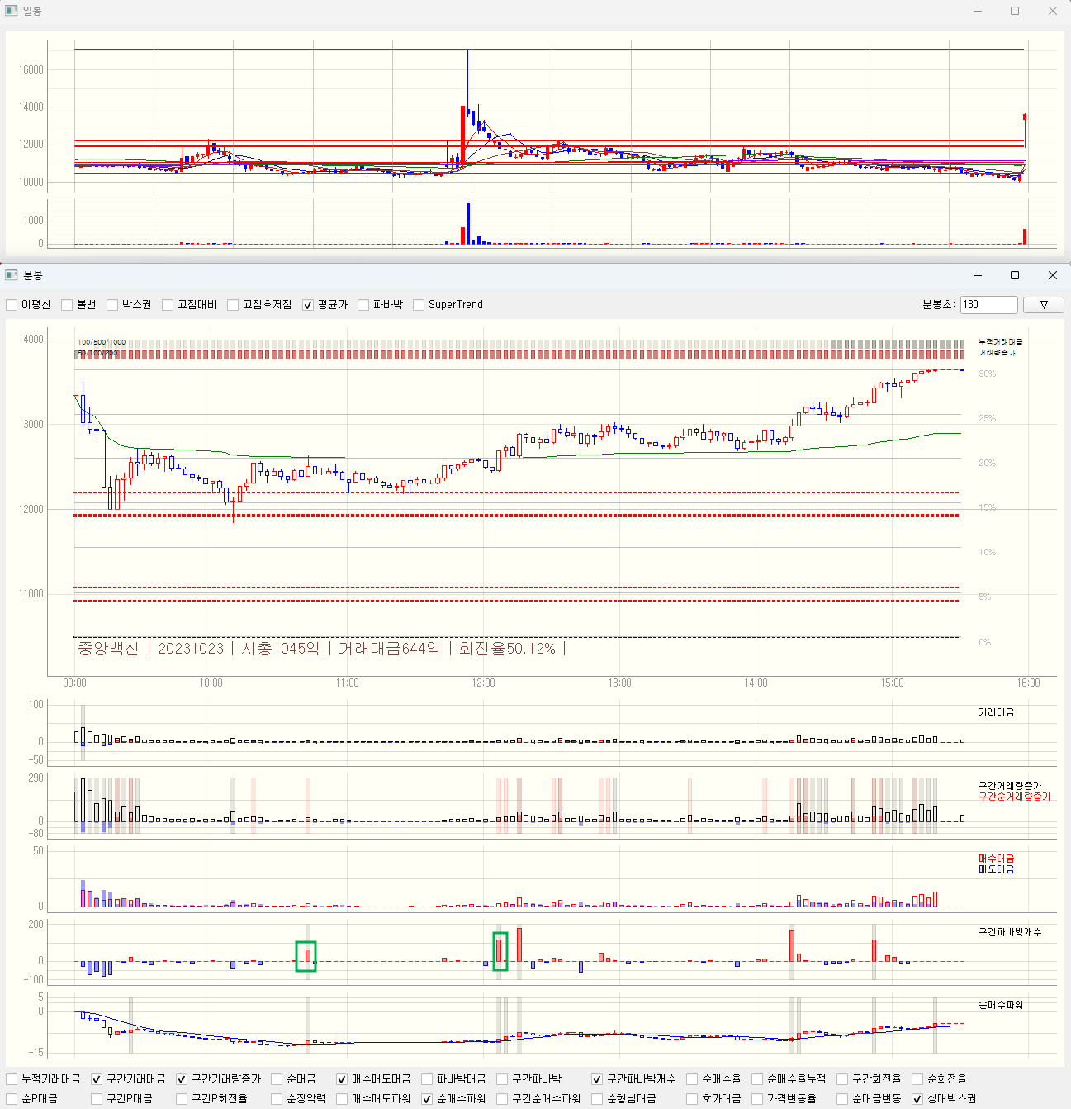
갭 주도주
기준봉 | 시가3퍼
 | 첫봉20억

주의점

매수전략
손절
익절

중형|아침
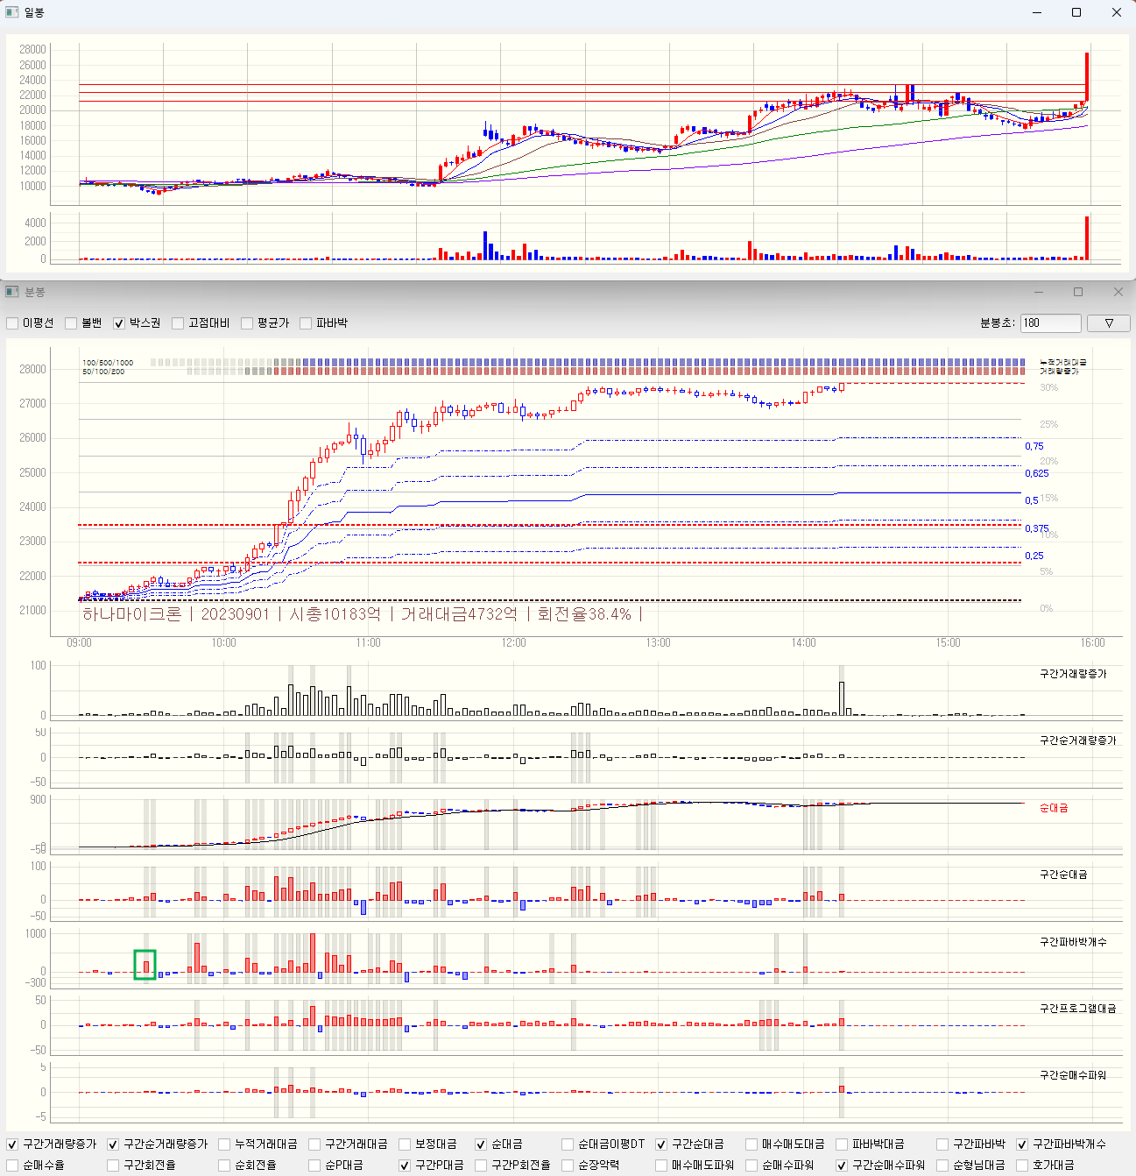
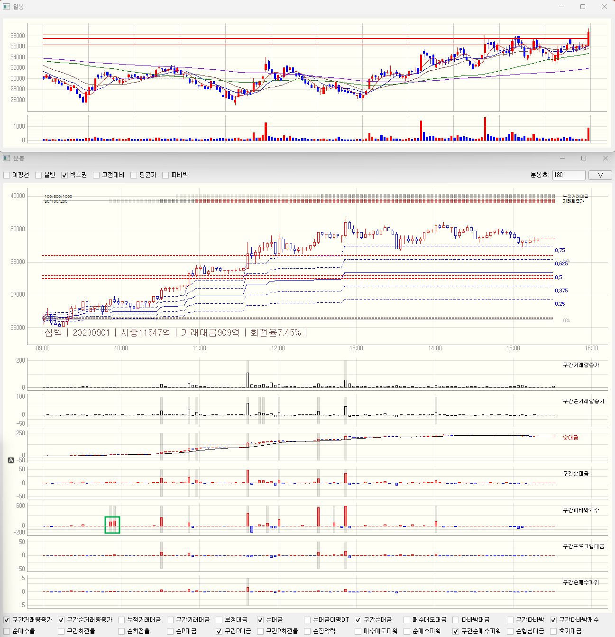
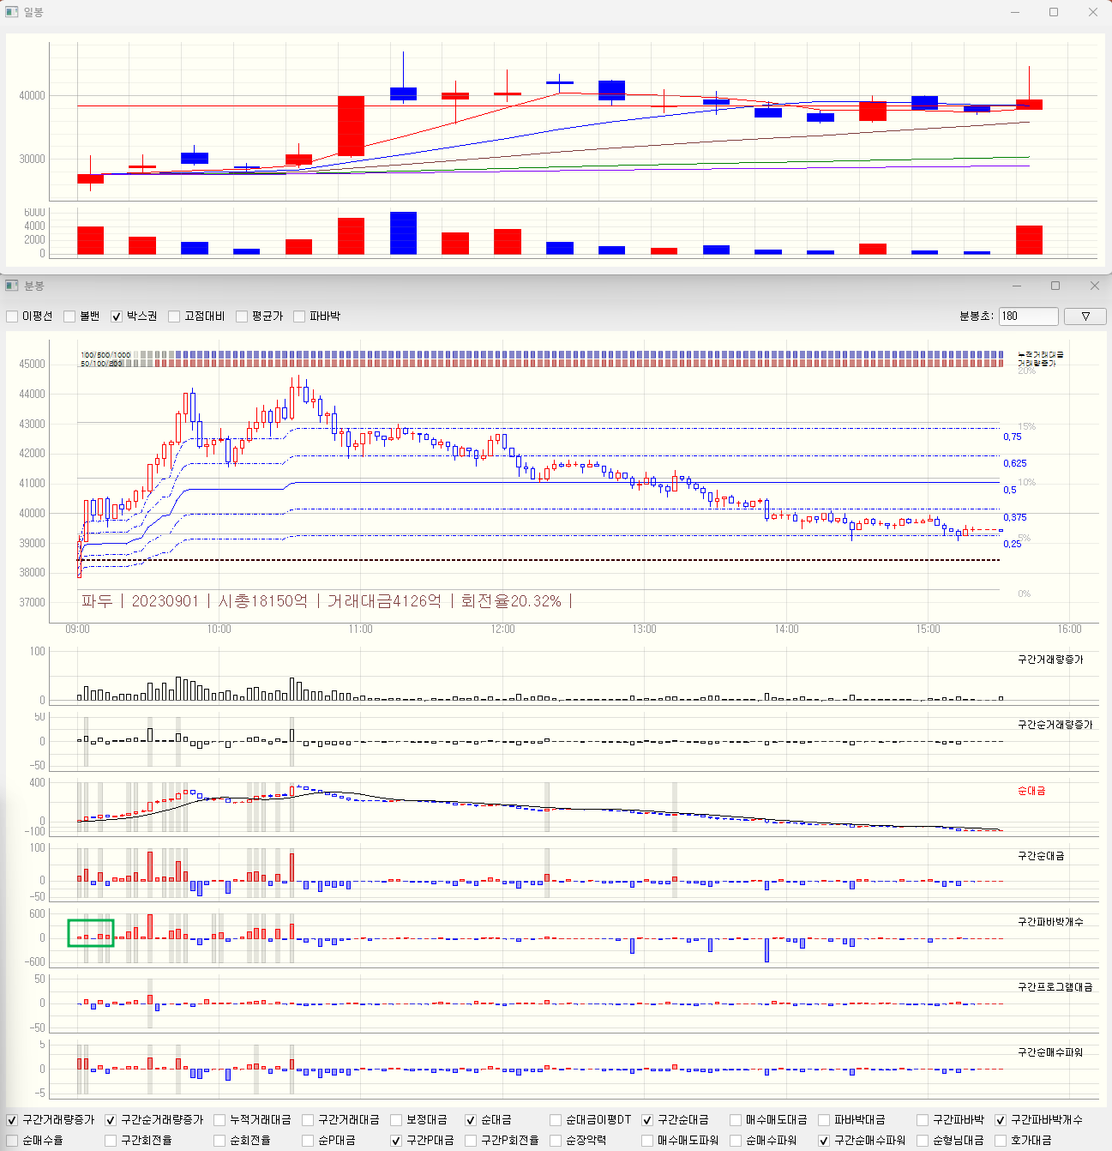
중형주 주도주 파바박
기준봉 | 파바박 100회
 | 전일 고점 보다 높아야 함
 | 너무 높지 않은 곳에서 매수가 들어올때 매수
주의점 | 갭뜬놈들은 주의
매수전략 | 아침에 그냥 산다 (너무 높지 않으면)
손절 | -3퍼
익절 | 추세 꺾일때(10~11시) -> 제일 어려움

대형|아침
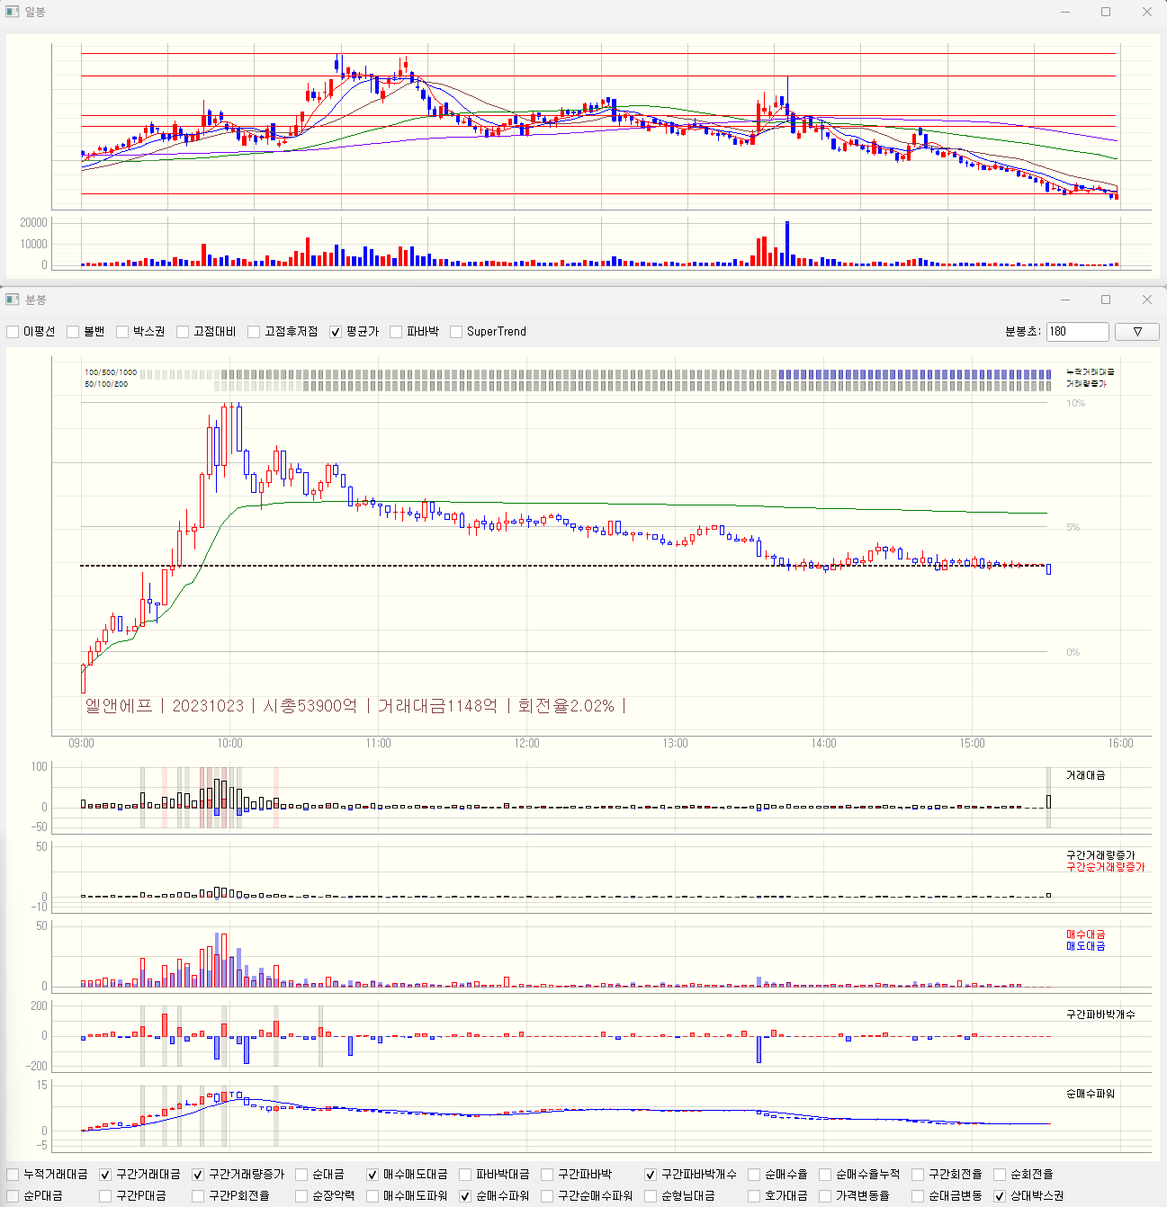
대형주 아침 무지성 매수
기준봉 | 거래량증가
 | 순거래대금 증가율
 | 파바박 100회
 | 순대금 100~200억? (23/9/1 삼성전자) or 순파워 (1이상, 호가대금 20억 이상 상황에서)
 | 전일 고점 보다 높아야 함
주의점
매수전략 | 그냥 산다
손절 | 첫봉 저점 깰때
익절 | 10시 (더 이상 안살때)

주도주|+N
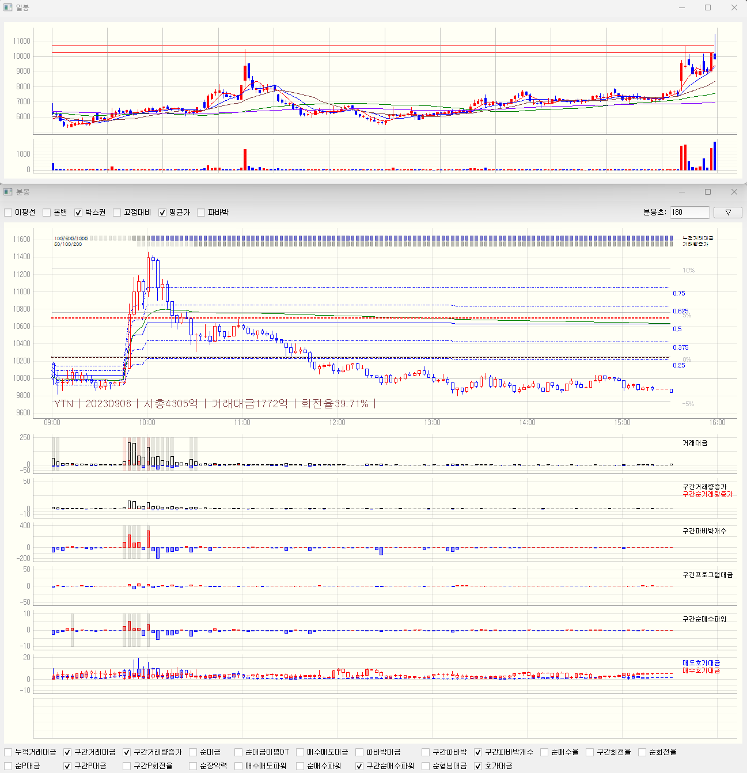
주도주 +N
일봉기준 | 5일내 거래대금 천억 / 회전율10퍼 / 상승률5퍼 이상
기준봉 | 파바박 or 순매수파워
 | 현재가가 너무 높지 않을것 (5퍼 이하)

매수전략1 | 바로 사기보다는, 매수세가 장초반 한번 들어오고 이후 추세 탈때

매수전략2 | 장초반 매수 (근데 이건 빨리 나와야 함. 잘 맞는 경우도 있고 아침 슈팅인경우도 있음)

눌림목전략 | 호가변동성이 쫙 가라앉을때

